スポンサー公告
私が２０００年に開発しました。
簡易型食品工場向け病原微生物検出キット

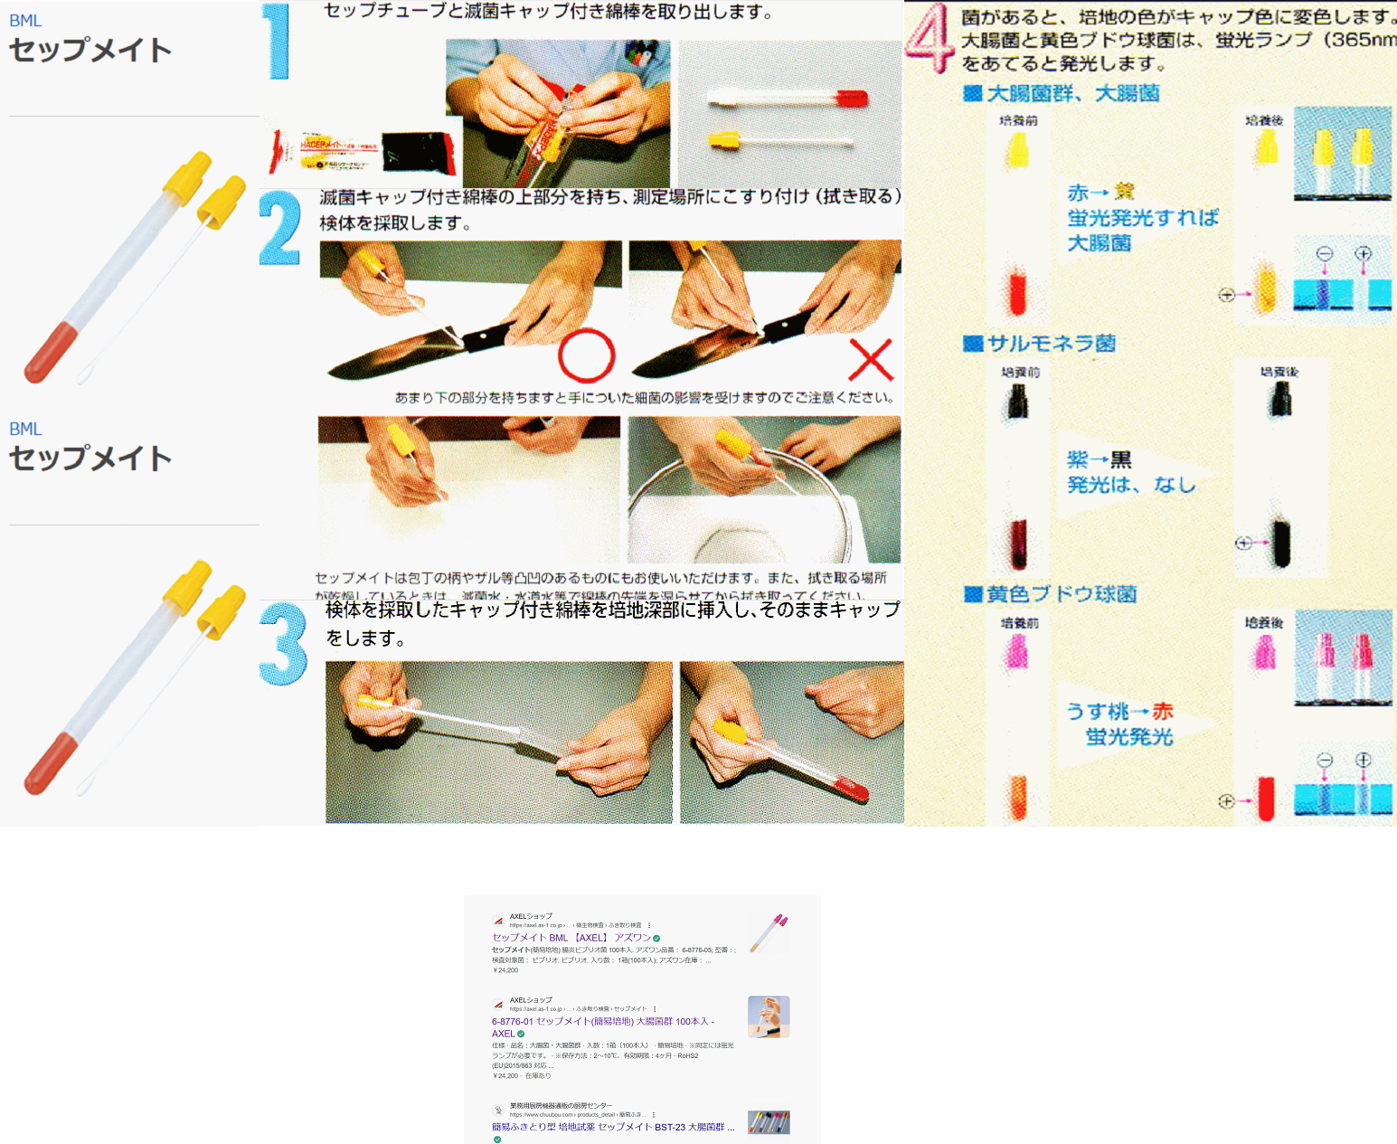



 | 取扱店 | アズワン

 |  | アマゾン | 出願番号（国際出願番号）：特願平9-365588
 |  |  | 公開番号（公開出願番号）：特開平11-178567
 |  | モノタロウ

13 ノロウイルス関連情報
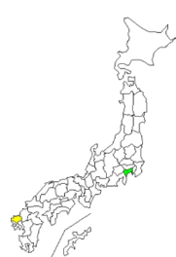
ノロウイルス指数平年同等 散発事故発生 |  |  |  |  |  |  |  | 出典:東京都感染症情報センター
 |  |  |  |  |  |  |  | （最近５年間の週値の比較） ノロウイルスの感染周期は4年ですね 前回は2018年
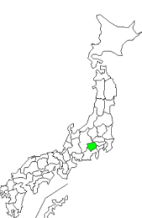
東京都は レベル 3 全国平均 (レベル3) 4.11

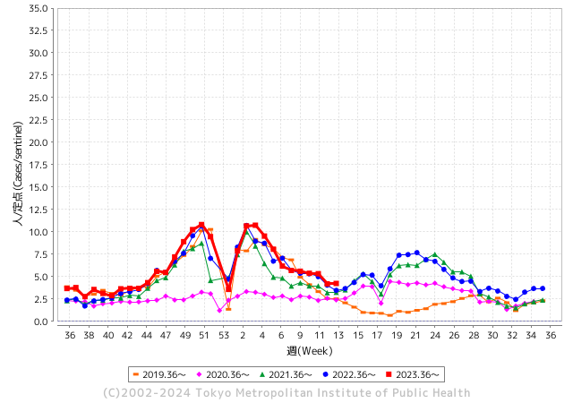
ノロウイルスのピークは
3月でが猛威警戒中。

 |  |  |  |  |  |  |  |  |  |  |  | レベル5

 |  |  |  |  |  |  |  |  |  |  |  | レベル4

 |  |  |  |  |  |  |  |  |  |  |  | レベル3

 |  |  |  |  |  |  |  |  |  |  |  | レベル2
GⅡ 12週 9例 |  |  |  |  | GⅡ 13週 4例 |  |  |  |  |  |  | レベル1
地方衛生研究所情報 |  |  | 傾向 |  | 出典：地方衛生研究所ネットワーク
★数年間で1番目に高い比率でノロウイルス継続 |  |  |  |  |  |  |  | http://idsc.tokyo-eiken.go.jp/diseases/gastro/gastro/
 |  |  |  | 流行警報 | 警戒警報
 | 2024-04-07 |  | 低散発 | 定点観測値 |  | ▲:減少 | 今週のニュース（Noroｖｉｒｕｓ） (4/1-4/7) |  |  |  | 7
先週
今週
都道府県名 | 流行 ☆増加 ★減少☆★1つで約1ポイント |  |  | 2024/12週 | 2024/13週 | 対前週 | 大量発症事故（業種／内容） 今週 , 先週 |  |  |  | ニュースソース | 日時
北海道 | ★ |  |  | 2.85 | 2.54 | ▲ 0.31 |  |  |  |  |  |  | 北海道
青森県 | ☆ |  |  | 1.81 | 1.97 | 0.16 |  |  |  |  |  |  | 青森県
岩手県 | ★ |  |  | 6.18 | 5.18 | ▲ 1.00 |  |  |  |  |  |  | 岩手県
宮城県 | ★★ |  |  | 4.71 | 3.13 | ▲ 1.58 |  |  |  |  |  |  | 宮城県
秋田県 | ★ |  |  | 1.97 | 1.55 | ▲ 0.42 |  |  |  |  |  |  | 秋田県
山形県 | ☆ |  |  | 2.93 | 3.32 | 0.39 | 山形県上山市の飲食店で3月下旬、食事をした8人がおう吐や下痢などの症状を示し、村山保健所はノロウイルスが原因の食中毒と断定しました。ノロウイルスによる食中毒はことし2例目です。食中毒が発生したのは上山市美咲町の飲食店「レストラン イビサ」です。県によりますと3月29日、この店で食事をした10代から80代の男女8人がおう吐や下痢 |  |  |  | 山形放送 | 2024-04-03 | 山形県
福島県 | ★ |  |  | 3.41 | 2.49 | ▲ 0.92 | 今月２０日から２１日にかけて二本松市の旅館で食事をした宿泊客１６人が下痢や吐き気などの症状を訴え、県はノロウイルスが原因の食中毒と断定し、旅館を運営する会社を３日間の営業停止処分にしました。営業停止の処分を受けたのは、二本松市岳温泉にある旅館「鏡が池碧山亭」を運営する会社「碧山亭」です。 |  |  |  | NHK | 2024-03-27 | 福島県
茨城県 | ★ |  |  | 3.85 | 2.87 | ▲ 0.98 |  |  |  |  |  |  | 茨城県
栃木県 | ☆ |  |  | 1.67 | 1.75 | 0.08 |  |  |  |  |  |  | 栃木県
群馬県 | ☆ |  |  | 3.57 | 4.6 | 1.03 |  |  |  |  |  |  | 群馬県
埼玉県 | ☆ |  |  | 4.23 | 4.67 | 0.44 |  |  |  |  |  |  | 埼玉県
千葉県 | ★ |  |  | 4.54 | 4.38 | ▲ 0.16 | 患者に共通する食品は、当該施設で調製された弁当に限られており、患者及び従事者の便から食中毒の病因物質であるノロウイルスが検出されたこと、患者の発症状況がノロウイルスによるものと一致したこと、患者を診察した医師から食中毒患者等届出票が提出されたことから、本日、山武保健所長は、当該施設を原因施設とする食中毒と断定し、営業停止処分を行った。 なお、患者は全員快方に向かっている。 |  |  |  | 千葉県公表 | 2024-03-30 | 千葉県
東京都 | ☆ |  |  | 4.18 | 4.23 | 0.05 |  |  |  |  |  |  | 東京都
神奈川県 | ☆ |  |  | 2.63 | 2.64 | 0.01 | 横浜・西区の飲食店でノロウイルス食中毒 ２０～６０代の２３人が軽症 | カナロコ by 神奈川新聞 カナロコ 横浜市は６日、同市西区の飲食店「四川料理辣妹子（ラーメイズ）」でノロウイルスによる食中毒が発生し、２０～６０代の男女２３人が下痢や腹痛、吐き気など |  |  |  | 神奈川新聞 | 2024-04-06 | 神奈川県
新潟県 | ★ |  |  | 3.65 | 2.8 | ▲ 0.85 |  |  |  |  |  |  | 新潟県
富山県 | ☆ |  |  | 10.86 | 11.21 | 0.35 |  |  |  |  |  |  | 富山県
石川県 | ☆ |  |  | 5.97 | 7.24 | 1.27 | 石川県は３１日、七尾市湊町１丁目の飲食店「リストランテ リオ」を２７日に利用した１４人が食中毒を発症したと発表した。患者や調理従事者の便から検出されたノロウイルスが原因と断定し、同店を３１日から２日間の営業停止処分とした。１４人は七尾、志賀、中能登、穴水の各市町の１０代男女で、嘔吐（おうと）や下痢の症状が出た。８人が医療機関を受診し、回復傾向にある。同店ではピザやパスタ、サラダなどが提供された。 |  |  |  | 北國新聞 | 2024-04-01 | 石川県
福井県 | ★ |  |  | 7.04 | 6.16 | ▲ 0.88 | 福井県の福井市保健所は3月27日、福井市順化1丁目の飲食店が調理、提供した料理を食べた同市内外の21人が下痢や嘔吐などの症状を訴え、食中毒と断定したと発表した。有症者のうち少なくとも7人と調理従事者2人の便からノロウイルスが検出された。 |  |  |  | 福井新聞 | 2024-03-28 | 福井県
山梨県 | ★ |  |  | 4.5 | 4.13 | ▲ 0.37 |  |  |  |  |  |  | 山梨県
長野県 | ★ |  |  | 4.26 | 3.46 | ▲ 0.80 |  |  |  |  |  |  | 長野県
岐阜県 | ★ |  |  | 3.13 | 2.98 | ▲ 0.15 | 関保健所は、患者らに共通する食事がこの飲食店で調理された弁当に限られることや症状があった複数人の便からノロウイルスが検出されたことなどから、この店が提供した弁当を原因とする食中毒と断定し、食品衛生法に基づき２９日から再発防止策がとられるまでの間、この飲食店を営業禁止処分としました。 提供された弁当の主なメニューはローストビーフ、エビのオイル煮、から揚げ、ハンバーグ、サラダなどで、関保健所では原因究明のため従業員らの検便や調理場などの検査を行っています。 |  |  |  | ぎぶちゃんDEGITAL | 2024-03-29 | 岐阜県
静岡県 | ★ |  |  | 3.37 | 3.34 | ▲ 0.03 | 静岡市保健所の発表によりますと、静岡市葵区漆山にある病院が3月26日に提供した病院食を食べた181人のうち、25人が翌日から、嘔吐・下痢の症状を訴えたということです。25人全員、快方に向かっています。患者と調理従事者の便から、ノロウイルスが検出されたため、静岡市保健所は病院の病院食が原因の食中毒と断定し、病院食の調理を担当していた会社を3日から当分の間、営業禁止としました。 |  |  |  | SBS | 2024-04-03
愛知県 | ★ |  |  | 3.21 | 2.91 | ▲ 0.30 | 名古屋市は1日、3月27日に中村区名駅4の飲食店「たてがみ名古屋駅前店」で食事をした15人がノロウイルスによる食中毒を起こしたと発表した。入院患者はおらず、全員快方に向かっているという。市は1日、再発防止策が講じられるまで同店を営業禁止処分とした。 |  |  |  | 中日新聞 | 2024-04-02 | 愛知県
三重県 | ★ |  |  | 5.82 | 4.89 | ▲ 0.93 |  |  |  |  |  |  | 三重県
滋賀県 | ★ |  |  | 3.61 | 3.39 | ▲ 0.22 | 東近江保健所によると、２１日午前８時頃、東近江市内の住民から同保健所に「１９日の昼に職場で仕出し弁当を喫食した職員２５人のうち８人が体調を崩している」旨の連絡があり、調査の結果、これらの職員は飲食店「和コーポレーション」（東近江市五個荘石塚町）で調理された仕出し弁当を喫食していること、また当該仕出し弁当を喫食した他の２グループでも体調を崩している者が複数いることが判明した。 |  |  |  | 滋賀新聞 | 2024-03-27 | 滋賀県
京都府 | ☆ |  |  | 4.25 | 4.61 | 0.36 |  |  |  |  |  |  | 京都府
大阪府 | ★ |  |  | 5.08 | 4.69 | ▲ 0.39 |  |  |  |  |  |  | 大阪府
兵庫県 | ☆ |  |  | 6.01 | 6.04 | 0.03 | 兵庫県の宝塚健康福祉事務所は４日、同県三田市相生町の飲食店「嬉らく人 はなれ」でコース料理などを食べた１８人が吐き気や下痢などを訴え、うち８人と調理従事者１人からノロウイルスが検出されたと発表した。同事務所は食中毒と断定し、同店を５日まで２日間の営業停止とした。 |  |  |  | 神戸新聞 | 2024-04-04 | 兵庫県
奈良県 | ☆ |  |  | 4.24 | 4.91 | 0.67 |  |  |  |  |  |  | 奈良県
和歌山県 | ☆ |  |  | 6.6 | 7.77 | 1.17 |  |  |  |  |  |  | 和歌山県
鳥取県 | ★ |  |  | 5.58 | 4.53 | ▲ 1.05 |  |  |  |  |  |  | 鳥取県
島根県 | ☆ |  |  | 4.65 | 5.39 | 0.74 |  |  |  |  |  |  | 島根県
岡山県 | ★ |  |  | 5.22 | 4.26 | ▲ 0.96 | 岡山市北区の商業施設にある飲食店で食事をした8人からノロウイルスが検出され、岡山市はこの店をきょうから2日間の営業停止処分にしました。 岡山市によりますと、岡山市北区のセントラルビュッフェ・イオンモール岡山店で、今月1日に会食をしたグループのうち、数人が体調不良になったと岡山市保健所に4日、連絡がありました。 |  |  |  | 山陽放送 | 2024-04-06 | 岡山県
広島県 | ★ |  |  | 5.56 | 5.3 | ▲ 0.26 | 広島市内の飲食店でノロウイルスによる集団食中毒が発生しました。広島市によりますと３月２２日・２４日に中区袋町の飲食店を利用した８グループ２３人のうち１７人が下痢やおう吐の症状を訴えました。広島市保健所は患者などからノロウイルスが検出されたことから 集団食中毒と判断し２日、店に対して営業禁止を命令しました。 |  |  |  | 広島ホームテレビ | 2024-04-03 | 広島県
山口県 | ★ |  |  | 4.12 | 3.98 | ▲ 0.14 |  |  |  |  |  |  | 山口県
徳島県 | ★ |  |  | 4.48 | 3.91 | ▲ 0.57 |  |  |  |  |  |  | 徳島県
香川県 | ★ |  |  | 5.54 | 5.07 | ▲ 0.47 |  |  |  |  |  |  | 香川県
愛媛県 | ☆ |  |  | 7.57 | 7.81 | 0.24 |  |  |  |  |  |  | 愛媛県
高知県 | ★ |  |  | 2.96 | 2.84 | ▲ 0.12 |  |  |  |  |  |  | 高知県
福岡県 | ☆ |  |  | 3.96 | 4.14 | 0.18 |  |  |  |  |  |  | 福岡県
佐賀県 | ★ |  |  | 2.78 | 2.7 | ▲ 0.08 |  |  |  |  |  |  | 佐賀県
長崎県 | ★ |  |  | 3.37 | 2.74 | ▲ 0.63 | 県は6日、諫早市宇都町のレストラン「プルニエ」で3月29日～31日に食事をした19～72歳の男女19人が、下痢や嘔吐（おうと）、発熱などを訴えたと発表した。県央保健所の調査で調理した2人と患者7人の便からノロウイルスを検出し、食中毒と断定。同店を6日から2日間の営業停止処分とした。 全員快方に向かっているという。県は調理… |  |  |  | 毎日新聞 | 2024-04-07 | 長崎県
熊本県 | ★ |  |  | 6.14 | 5.74 | ▲ 0.40 |  |  |  |  |  |  | 熊本県
大分県 | ☆ |  |  | 8.39 | 9 | 0.61 |  |  |  |  |  |  | 大分県
宮崎県 | ★ |  |  | 5.64 | 4.78 | ▲ 0.86 |  |  |  |  |  |  | 宮崎県
鹿児島県 | ★ |  |  | 6.29 | 5.35 | ▲ 0.94 |  |  |  |  |  |  | 鹿児島県
沖縄県 | ★ |  |  | 2.1 | 1.26 | ▲ 0.84 |  |  |  |  |  |  | 沖縄県
全国 | ★ |  |  | 4.28 | 4.11 | ▲ 0.17
 |  |  |  |  |  |  |  |  |  |  | 1 | 1
 |  |  |  | 今週 |  |  | 管理レベル「3」
 |  | 先週に比べて全国平均は |  |  |  | 4.11 | ：先週より | ▲ 0.17
 |  | 東京都は |  |  |  | 4.23 | ：先週より | 0.05
 |  | 最高指数は |  |  | 富山県 | 11.21 | 全国で10.00を超える都道府県数は |  | 1ヶ所 | 増減 | 0

3 | 11月ー3月中9-10月、4月以降 施設の所在市町村で 流行・食中毒が複数件報告される。 定点観測値が5.00～10.00 |  |  |  |  | 【情報共有】業界・地域のニュースを掲示して、注意を促す 【常設】（次亜塩素系消毒剤)、うがい薬(イソジン） 【行動】出勤時、休憩後、退社時に手洗いの指示と徹底 【体調管理】健康状態の聞き取り、対応記録 予防的検査の実施、健康保菌者への生活指導、待機指示 【訓練】嘔吐物処理の実施訓練 【お客様・パートナー】客、納品業者に体調不良者がある場合には日報に記録

12 感染症情報
2024年第12週（3月18日〜3月24日）
1類感染症 | 報告なし
2類感染症 | 結核例 223例
指定感染症 新型コロナウイルス感染症 | 厚生労働省：国内の発生状況など https://www.mhlw.go.jp/stf/covid-19/kokunainohasseijoukyou.html#h2_1 厚生労働省：データからわかる－新型コロナウイルス感染症情報－ https：//covid19.mhlw.go.jp/
 | https://www.mhlw.go.jp/stf/covid-19/kokunainohasseijoukyou.html#h2_1
 | 厚生労働省：データからわかる－新型コロナウイルス感染症情報－
 | https：//covid19.mhlw.go.jp/
3類感染症 細菌性赤痢 | 細菌性赤痢1例 菌種：S. sonnei（D群）＿感染地域：フィリピン
腸管出血性大腸菌感染症 | 腸管出血性大腸菌感染症22例（有症者9例、うちHUS なし） 感染地域：‌国内9例、韓国2例、ネパール1例、ペルー1例、国内・ 国外不明9例 国内の感染地域：‌長崎県2例、鹿児島県2例、茨城県1例、群馬 県1例、東京都1例、福岡県1例、国内（都道府 県不明）1例
 | 年齢群：‌1歳（2例）、3歳（2例）、5歳（1例）、7歳（1例）、20代（7例）、30代（4例）、 40代（2例）、50代（1例）、60代（1例）、70代（1例） | 血清群・毒素型：‌O26 VT1（6例）、O157 VT1（3例）、O157VT1・VT2（3例）、O111 VT1・VT2（2例）、O128 VT1・VT2（2例）、 O115 VT1（1例）、O26 VT2（1例）、O91 VT1（1例）、その他・不明（3例） 累積報告数：276例（有症者166例、うちHUS 2例．死亡なし）
4類感染症 | E型肝炎8例 感染地域（感染源）：‌千葉県2例（不明2例）、神奈川県2例（不明 2例）、北海道1例（不明）、国内・国外不明3例（不明3例） A型肝炎3例 感染地域：和歌山県1例、マレーシア1例、国内・国外不明1例 | レジオネラ症27例（肺炎型26例、ポンティアック熱型1例） 感染地域：京都府3例、熊本県3例、山梨県2例、愛知県2例、岡山県2例、北海道1例、群馬県1例、東京都1例、神奈川県1例、 富山県1例、滋賀県1例、大阪府1例、兵庫県1例、福岡県1例、国内（都道府県不明）4例、インド1例、国内・国外不明1例 年齢群：40代（2例）、50代（4例）、60代（3例）、70代（6例）、80代（6例）、90代以上（6例） 累積報告数：383例
5類感染症 | アメーバ赤痢3例（腸管アメーバ症3例） 感染地域：‌国内（都道府県不明）1例、ラオス/タイ1例、国内・国外不明1例 感染経路：経口感染1例、その他・不明2例
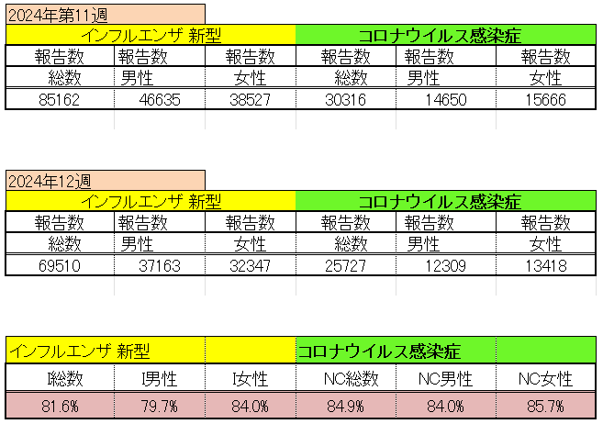
インフルエンザ と 新型コロナ

 |  | 注意

 |  | 対前週 インフルエンザ 18.4% 減少 新型コロナウイルス 15.1% 減少

13 感染症統計
食品表示 (12/11-12/17) |  |  |  |  |  |  |  |  |  |  |  |  |  | 届出感染症 第三類 細菌性赤痢菌
 |  |  |  |  |  |  |  |  |  |  |  |  |  | 全国 報告数推移 届出患者数（人）
 | 1月 | 2月 | 3月 | 4月 | 5月 | 6月 | 7月 | 8月 | 9月 | 10月 | 11月 | 12月 | 合計 |  | 1月 | 2月 | 3月 | 4月 | 5月 | 6月 | 7月 | 8月 | 9月 | 10月 | 11月 | 12月 | 合計
 | 68 | 56 | 67 | 103 | 188 | 415 | 607 | 866 | 556 | 366 | 224 | 136 | 3,654 |  | 8 | 9 | 13 | 7 | 9 | 9 | 8 | 11 | 9 | 19 | 11 | 12 | 124
 |  |  | 今週 |  |  |  |  |  |  |  |  |  |  |  |  |  | 今週
 |  |  | 36 |  |  |  |  |  |  |  |  |  |  |  |  |  | 1
2024年 | 102 | 102 | 108 |  |  |  |  |  |  |  |  |  |  | 2024年 | 4 | 4 | 4
2023年 | 82 | 62 | 99 | 112 | 224 | 526 | 521 | 768 | 454 | 390 | 416 | 154 | 3,808 | 2023年 | 1 | 1 | 4 | 2 | 2 | 7 | 7 | 3 | 1 | 7 | 7 | 5 | 47
2022年 | 81 | 39 | 72 | 89 | 258 | 416 | 554 | 568 | 578 | 337 | 169 | 168 | 3,329 | 2022年 | 0 | 5 | 4 | 1 | 1 | 1 | 1 | 1 | 0 | 0 | 0 | 2 | 16
2021年 | 81 | 48 | 71 | 128 | 171 | 350 | 569 | 553 | 458 | 306 | 220 | 229 | 3,184 | 2021年 | 1 | 2 | 1 | 0 | 0 | 0 | 1 | 1 | 0 | 1 | 0 | 0 | 7
2020年 | 112 | 85 | 60 | 97 | 95 | 305 | 544 | 449 | 475 | 505 | 219 | 98 | 3,044 | 2020年 | 16 | 1 | 19 | 3 | 13 | 1 | 2 | 2 | 0 | 24 | 4 | 2 | 87
2019年 | 84 | 100 | 77 | 80 | 236 | 438 | 631 | 752 | 523 | 427 | 253 | 136 | 3,737 | 2019年 | 7 | 7 | 13 | 3 | 8 | 11 | 5 | 11 | 9 | 9 | 20 | 37 | 140
2018年10月3日、山梨県内の宿坊を利用した2グループ42名が赤痢にかかりました。使用水や従事者からは赤痢菌が検出されておらず現在のところ感染源は不明です。
2018年 | 41 | 44 | 67 | 103 | 311 | 415 | 539 | 1,165 | 534 | 297 | 205 | 92 | 3,813 | 2018年 | 9 | 22 | 18 | 9 | 21 | 14 | 6 | 13 | 7 | 81 | 31 | 37 | 268
埼玉県と群馬県の総菜店で販売されたポテトサラダを食べた人が腸管出血性大腸菌O157に感染した、という集団食中毒に関するニュースが2017年8月21日以降、新聞やテレビで取り上げられました。
2017年 | 57 | 35 | 95 | 112 | 131 | 340 | 483 | 1339 | 614 | 349 | 236 | 68 | 3,859 | 2017年 | 19 | 12 | 8 | 12 | 7 | 15 | 16 | 12 | 16 | 6 | 12 | 6 | 141
2011年8月に外食チェーン店が原因とされた赤痢菌Shigella sonneiの広域集団感染事例が青森県、宮城県、山形県、福島県において発生した。本事例は、それとほぼ同時期に発生しておりその関連性が強く疑われた事例である。
※2024年 第13週（3/25～3/31） 現在 |  |  |  |  |  |  |  |  |  |  |  |  |  | ※2024年 第13週（3/25～3/31） 現在

 | 腸管出血性大腸菌 |  | やや多い |  |  |  |  |  |  |  |  |  |  |  | 赤痢 | やや増加 コロナ前に近づく
Ｈ２９／８月は非常に多かった
コロナ５類移行に伴う 人の往来の増加、会食機会の増加。 食肉原材不足から 衛生度合いの低い原材料の市場への放出?

腸管出血性大腸菌
 | 2024年 | 2023年 | 2022年 | 2021年 | 2020年 | 2019年 | 2018年
 | 102 | 82 | 81 | 81 | 112 | 84 | 41
 | 102 | 62 | 39 | 48 | 85 | 100 | 44
 | 108 | 99 | 72 | 71 | 60 | 77 | 67
 |  | 112 | 89 | 128 | 97 | 80 | 103
 |  | 224 | 258 | 171 | 95 | 236 | 311
 |  | 526 | 416 | 350 | 305 | 438 | 415
 |  | 521 | 554 | 569 | 544 | 631 | 539
 |  | 768 | 568 | 553 | 449 | 752 | 1,165
 |  | 454 | 578 | 458 | 475 | 523 | 534
 |  | 390 | 337 | 306 | 505 | 427 | 297
 |  | 416 | 169 | 220 | 219 | 253 | 205
 |  | 154 | 168 | 229 | 98 | 136 | 92
細菌性赤痢菌
 | 2024年 | 2023年 | 2022年 | 2021年 | 2020年 | 2019年 | 2018年
 | 4 | 1 | 0 | 1 | 16 | 7 | 9
 | 4 | 1 | 5 | 2 | 1 | 7 | 22
 | 4 | 4 | 4 | 1 | 19 | 13 | 18
 |  | 2 | 1 | 0 | 3 | 3 | 9
 |  | 2 | 1 | 0 | 13 | 8 | 21
 |  | 7 | 1 | 0 | 1 | 11 | 14
 |  | 7 | 1 | 1 | 2 | 5 | 6
 |  | 3 | 1 | 1 | 2 | 11 | 13
 |  | 1 | 0 | 0 | 0 | 9 | 7
 |  | 7 | 0 | 1 | 24 | 9 | 81
 |  | 7 | 0 | 0 | 4 | 20 | 31
 |  | 5 | 2 | 0 | 2 | 37 | 37

※2023年 第11週（3/13～3/19） 現在

 |  |  |  |  |  |  |  |  |  |  |  |  |  |  | 腸管系感染症は新型コロナウイルス予防の手洗い、手指消毒で
 |  |  |  |  |  |  |  |  |  |  |  |  |  |  | 圧倒的に感染防御できている

